Presentación

Licenciatura en Educación Básica Primaria
Informe de egresados, empleadores,
observatorio laboral para la educación y temas en educación continuada




Introducción
El proceso Gestión de Egresados fortalece a la Universidad con los resultados de las encuestas realizadas a egresados y empleadores, igualmente brinda la información suministrada por el Observatorio Laboral para la Educación (OLE), con la finalidad de trabajar en los procesos de autoevaluación y acreditación, puesto que, el seguimiento a los egresados es un elemento fundamental en la búsqueda de la calidad y factor estratégico para el mejoramiento y evaluación del impacto que la institución tiene en el medio.
Este informe, presenta los resultados obtenidos de la aplicación de encuesta a egresados en momento de grado (MG), primer, tercer y quinto año de egreso, además de los resultados de las encuestas a empleadores.
A continuación se presentan en las siguientes pestañas información sobre: Egresados: * Historial graduados. * Información general. * Plan de vida. * Situación laboral. * Emprendimiento de los egresados. *Egresados e impacto en el medio
Empleadores: * Empresas y empleadores. * Autoevaluación. * Nivel de desarrollo de las competencias generales para los profesionales. * Competencias.
Observatorio Laboral para la Educación: * Tasa de cotizantes * Promedio salarial mensual

Equipo de trabajo
Yenny Viviana Quiceno Barreto Directora Ejecutiva Asociación de Egresados ASEUTP diregresados@utp.edu.co - 3137355 - 310 4931814 Erika Alejandra Hincapié Ortiz Coordinadora Gestión de Egresados egresados@utp.edu.co - 3137533 - 314 6045267

Gestión de Egresados Asociación de Egresados www.utp.edu.co/egresados Edificio 15C-302 Universidad Tecnológica de Pereira

Informe hasta el 2019
Licenciatura en Pedagogía Infantil
Informe de egresados, empleadores,
observatorio laboral para la educación y temas en educación continuada

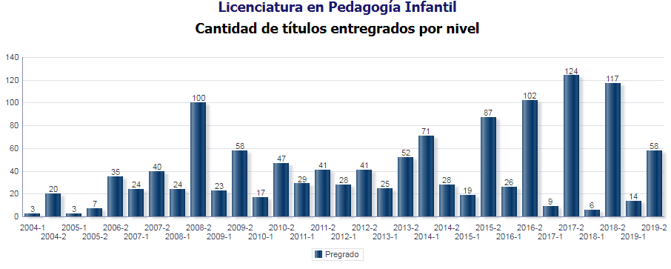

 | Fecha de corte: 30-06-2019
 | Total encuestas: 1550
 | Total graduados: 1278

 | 1. Información Personal y Familiar

 | • Género
Masculino | 5.35%
Femenino | 94.65%
 | Frecuencia | MG | 1 Año | 3 Año | 5 Año | Total
 | Masculino | 79 | 2 | 1 | 1 | 83
 | Femenino | 1,296 | 127 | 27 | 17 | 1,467

 | Porcentaje | MG | 1 Año | 3 Año | 5 Año | Total
 | Masculino | 5.75% | 1.55% | 3.57% | 5.56% | 5.35%
 | Femenino | 94.25% | 98.45% | 96.43% | 94.44% | 94.65%

 | • Estado Civil
Soltero(a) | 54.52%
Casado(a)/unión libre | 26.13%
Otro | 19.35%
 | Frecuencia | MG | 1 Año | 3 Año | 5 Año | Total
 | Soltero(a) | 746 | 77 | 15 | 7 | 845
 | Casado(a)/unión libre | 355 | 29 | 12 | 9 | 405
 | Otro | 274 | 23 | 1 | 2 | 300

 | Porcentaje | MG | 1 Año | 3 Año | 5 Año | Total
 | Soltero(a) | 54.25% | 59.69% | 53.57% | 38.89% | 54.52%
 | Casado(a)/unión libre | 25.82% | 22.48% | 42.86% | 50.00% | 26.13%
 | Otro | 19.93% | 17.83% | 3.57% | 11.11% | 19.35%

 | • Número de hijos
0 | 60.6%
1 | 16.5%
2 | 10.9%
3 | 0.0%
4 | 0.0%
5 | 0.0%
6 | 0.0%
 | 0 | 60.6%
 | 1 | 16.5%
 | 2 | 10.9%
 | 3 | 0.0%
 | 4 | 0.0%
 | 5 | 0.0%
 | 6 | 0.0%

 | 2. Competencias

 | • Bilingüismo
 | Alto | Medio | Bajo
Habla | 14.01% | 60.67% | 25.32%
Escucha | 18.58% | 53.90% | 27.51%
Lectura | 27.88% | 58.79% | 13.34%
Escritura | 22.42% | 60.89% | 16.69%
 | Inglés | 41.68%

 | Inglés | Alto | Medio | Bajo
 | Habla | 14.01% | 60.67% | 25.32%
 | Escucha | 18.58% | 53.90% | 27.51%
 | Lectura | 27.88% | 58.79% | 13.34%
 | Escritura | 22.42% | 60.89% | 16.69%
 | Alto | Medio | Bajo
Habla | 18.83% | 45.61% | 35.56%
Escucha | 21.55% | 42.26% | 36.19%
Lectura | 28.66% | 41.65% | 29.69%
Escritura | 23.40% | 45.55% | 31.06%
 | Otro Idioma | 0.58%

 | Otro Idioma | Alto | Medio | Bajo
 | Habla | 18.83% | 45.61% | 35.56%
 | Escucha | 21.55% | 42.26% | 36.19%
 | Lectura | 28.66% | 41.65% | 29.69%
 | Escritura | 23.40% | 45.55% | 31.06%

 | • Competencias Generales y Laborales

No | Competencias Generales |  |  |  |  |  | 1 | 2 | 3 | 4 | 5 | Promedio
1 | Exponer las ideas por medios escritos |  |  |  |  |  | 0.80% | 0.80% | 1.96% | 48.48% | 47.95% | 4.4
2 | Comunicarse oralmente con claridad |  |  |  |  |  | 0.71% | 0.63% | 2.95% | 45.80% | 49.91% | 4.4
3 | Persuadir y convencer a sus interlocutores |  |  |  |  |  | 0.54% | 1.07% | 4.29% | 56.43% | 37.68% | 4.3
4 | Identificar y utilizar símbolos para comunicarse (lenguaje icónico, lenguaje no verbal, etc.) |  |  |  |  |  | 1.34% | 4.64% | 9.11% | 48.57% | 36.34% | 4.1
5 | Aceptar las diferencias y trabajar en contexto multiculturales |  |  |  |  |  | 0.63% | 0.54% | 1.34% | 30.36% | 67.14% | 4.6
6 | Utilizar herramientas informáticas básicas (procesadores de texto, hojas de cálculo, correo electrónico, etc.) |  |  |  |  |  | 1.07% | 2.32% | 5.63% | 42.32% | 48.66% | 4.4
7 | Aprender y mantenerse actualizado |  |  |  |  |  | 0.80% | 1.16% | 1.88% | 40.18% | 55.98% | 4.5
8 | Ser creativo e innovador |  |  |  |  |  | 0.71% | 0.63% | 2.32% | 38.30% | 58.04% | 4.5
9 | Buscar, analizar, administrar y compartir información |  |  |  |  |  | 0.63% | 0.27% | 2.68% | 45.89% | 50.54% | 4.5
10 | Crear, investigar y adoptar tecnología |  |  |  |  |  | 0.89% | 2.41% | 5.54% | 50.18% | 40.98% | 4.3
11 | Diseñar e implementar soluciones con el apoyo de tecnología |  |  |  |  |  | 0.63% | 3.39% | 3.93% | 40.98% | 28.57% | 3.3
12 | Plantear y resolver problemas |  |  |  |  |  | 0.54% | 0.09% | 1.25% | 35.98% | 39.64% | 3.5
13 | Capacidad de abstracción análisis y síntesis |  |  |  |  |  | 0.63% | 1.07% | 2.59% | 45.98% | 27.23% | 3.3
14 | Comprender la realidad que lo rodea |  |  |  |  |  | 0.54% | 0.00% | 0.63% | 28.75% | 47.32% | 3.5
15 | Asumir una cultura de convivencia |  |  |  |  |  | 0.63% | 0.18% | 0.71% | 23.48% | 52.23% | 3.6
16 | Asumir responsabilidades y tomar decisiones |  |  |  |  |  | 0.18% | 0.54% | 0.36% | 20.63% | 55.54% | 3.6
Calificación Promedio de Competencias Generales
 | 4.4
 | 4.4
 | 4.3
 | 4.1
 | 4.6
 | 4.4
 | 4.5
 | 4.5
 | 4.5
 | 4.3
 | 3.3
 | 3.5
 | 3.3
 | 3.5
 | 3.6
 | 3.6

No | Competencias Generales Laborales |  |  |  |  |  | 1 | 2 | 3 | 4 | 5 | Promedio
1 | Planificar y utilizar el tiempo de manera efectiva de tal forma que se logran los objetivos planteados. |  |  |  |  |  | 0.00% | 0.67% | 2.01% | 62.42% | 34.90% | 4.32
2 | Utilizar herramientas informáticas especializadas (paquetes estadísticos, software de diseño, etc.) |  |  |  |  |  | 2.68% | 2.01% | 18.79% | 54.36% | 22.15% | 3.91
3 | Formular y ejecutar proyectos |  |  |  |  |  | 1.34% | 0.00% | 5.37% | 49.66% | 43.62% | 4.34
4 | Trabajar en equipo para alcanzar metas comunes |  |  |  |  |  | 0.00% | 0.00% | 0.67% | 46.31% | 53.02% | 4.52
5 | Trabajar de manera independiente sin supervisión permanente |  |  |  |  |  | 1.34% | 1.34% | 5.37% | 46.98% | 44.97% | 4.33
6 | Aplicar valores y ética profesional en el desempeño laboral |  |  |  |  |  | 0.00% | 0.00% | 0.00% | 26.85% | 73.15% | 4.73
7 | Adaptarse a los cambios (trabajar en contextos nuevos y diversos) |  |  |  |  |  | 0.00% | 0.00% | 2.01% | 46.31% | 51.68% | 4.50
8 | Trabajar bajo presión |  |  |  |  |  | 2.68% | 0.67% | 11.41% | 48.99% | 36.24% | 4.15
1 | 4.32
2 | 3.91
3 | 4.34
4 | 4.52
5 | 4.33
6 | 4.73
7 | 4.50
8 | 4.15

 | 3. CONTRIBUCIÓN DEL FORTALECIMIENTO DEL PROYECTO DE VIDA

 | • ¿Cuál es su percepción acerca de la forma en que el programa contribuyó a su proyecto de vida, en cada una de los siguientes niveles?

Ética
Alto | 39.49%
Mediano | 4.39%
Bajo | 0.60%
Ninguno | 0.00%
No sabe | 0.47%
 | Ética | MG | 1 Año | Total
 | Alto | 572 | 22 | 594
 | Mediano | 57 | 9 | 66
 | Bajo | 6 | 3 | 9
 | Ninguno | 0 | 0 | 0
 | No sabe | 6 | 1 | 7
 | Sin respuesta | 733 | 94 | 827

 | Ética % | MG | 1 Año | Total
 | Alto | 41.60% | 17.05% | 39.49%
 | Mediano | 4.15% | 6.98% | 4.39%
 | Bajo | 0.44% | 2.33% | 0.60%
 | Ninguno | 0.00% | 0.00% | 0.00%
 | No sabe | 0.44% | 0.78% | 0.47%
 | Sin respuesta | 53.31% | 72.87% | 54.99%
Espiritual
Alto | 29.85%
Mediano | 14.43%
Bajo | 6.85%
Ninguno | 1.99%
No sabe | 0.13%
 | Espiritual | MG | 1 Año | Total
 | Alto | 438 | 11 | 449
 | Mediano | 208 | 9 | 217
 | Bajo | 92 | 11 | 103
 | Ninguno | 27 | 3 | 30
 | No sabe | 1 | 1 | 2
 | Sin respuesta | 609 | 94 | 703

 | Espiritual % | MG | 1 Año | Total
 | Alto | 31.85% | 8.53% | 29.85%
 | Mediano | 15.13% | 6.98% | 14.43%
 | Bajo | 6.69% | 8.53% | 6.85%
 | Ninguno | 1.96% | 2.33% | 1.99%
 | No sabe | 0.07% | 0.78% | 0.13%
 | Sin respuesta | 44.29% | 72.87% | 46.74%

Cognitiva
Alto | 24.07%
Mediano | 2.33%
Bajo | 0.13%
Ninguno | 0.00%
No sabe | 0.93%
 | Cognitiva | MG | 1 Año | Total
 | Alto | 332 | 30 | 362
 | Mediano | 31 | 4 | 35
 | Bajo | 2 | 0 | 2
 | Ninguno | 0 | 0 | 0
 | No sabe | 13 | 1 | 14
 | Sin respuesta | 996 | 94 | 1,090

 | Cognitiva % | MG | 1 Año | Total
 | Alto | 24.15% | 23.26% | 24.07%
 | Mediano | 2.25% | 3.10% | 2.33%
 | Bajo | 0.15% | 0.00% | 0.13%
 | Ninguno | 0.00% | 0.00% | 0.00%
 | No sabe | 0.95% | 0.78% | 0.93%
 | Sin respuesta | 72.44% | 72.87% | 72.47%
Afectiva
Alto | 38.96%
Mediano | 11.90%
Bajo | 1.93%
Ninguno | 0.40%
No sabe | 0.07%
 | Afectiva | MG | 1 Año | Total
 | Alto | 567 | 19 | 586
 | Mediano | 169 | 10 | 179
 | Bajo | 25 | 4 | 29
 | Ninguno | 5 | 1 | 6
 | No sabe | 0 | 1 | 1
 | Sin respuesta | 609 | 94 | 703

 | Afectiva % | MG | 1 Año | Total
 | Alto | 41.24% | 14.73% | 38.96%
 | Mediano | 12.29% | 7.75% | 11.90%
 | Bajo | 1.82% | 3.10% | 1.93%
 | Ninguno | 0.36% | 0.78% | 0.40%
 | No sabe | 0.00% | 0.78% | 0.07%
 | Sin respuesta | 44.29% | 72.87% | 46.74%
Comunicativa
Alto | 46.08%
Mediano | 6.72%
Bajo | 0.33%
Ninguno | 0.07%
No sabe | 0.07%
 | Comunicativa | MG | 1 Año | Total
 | Alto | 669 | 24 | 693
 | Mediano | 92 | 9 | 101
 | Bajo | 4 | 1 | 5
 | Ninguno | 1 | 0 | 1
 | No sabe | 0 | 1 | 1
 | Sin respuesta | 609 | 94 | 703

 | Comunicativa % | MG | 1 Año | Total
 | Alto | 48.65% | 18.60% | 46.08%
 | Mediano | 6.69% | 6.98% | 6.72%
 | Bajo | 0.29% | 0.78% | 0.33%
 | Ninguno | 0.07% | 0.00% | 0.07%
 | No sabe | 0.00% | 0.78% | 0.07%
 | Sin respuesta | 44.29% | 72.87% | 46.74%
Estética
Alto | 38.23%
Mediano | 13.56%
Bajo | 1.06%
Ninguno | 0.27%
No sabe | 0.13%
 | Estética | MG | 1 Año | Total
 | Alto | 556 | 19 | 575
 | Mediano | 192 | 12 | 204
 | Bajo | 14 | 2 | 16
 | Ninguno | 3 | 1 | 4
 | No sabe | 1 | 1 | 2
 | Sin respuesta | 609 | 94 | 703

 | Estética % | MG | 1 Año | Total
 | Alto | 40.44% | 14.73% | 38.23%
 | Mediano | 13.96% | 9.30% | 13.56%
 | Bajo | 1.02% | 1.55% | 1.06%
 | Ninguno | 0.22% | 0.78% | 0.27%
 | No sabe | 0.07% | 0.78% | 0.13%
 | Sin respuesta | 44.29% | 72.87% | 46.74%

Corporal
Alto | 36.84%
Mediano | 14.30%
Bajo | 1.86%
Ninguno | 0.20%
No sabe | 0.07%
 | Corporal | MG | 1 Año | Total
 | Alto | 540 | 14 | 554
 | Mediano | 201 | 14 | 215
 | Bajo | 23 | 5 | 28
 | Ninguno | 2 | 1 | 3
 | No sabe | 0 | 1 | 1
 | Sin respuesta | 609 | 94 | 703

 | Corporal % | MG | 1 Año | Total
 | Alto | 39.27% | 10.08% | 36.84%
 | Mediano | 14.62% | 11.63% | 14.30%
 | Bajo | 1.67% | 3.10% | 1.86%
 | Ninguno | 0.15% | 1.55% | 0.20%
 | No sabe | 0.00% | 0.78% | 0.07%
 | Sin respuesta | 44.29% | 72.87% | 46.74%
Socio Política
Alto | 30.98%
Mediano | 18.82%
Bajo | 3.06%
Ninguno | 0.27%
No sabe | 0.13%
 | Socio Política | MG | 1 Año | Total
 | Alto | 453 | 13 | 466
 | Mediano | 268 | 15 | 283
 | Bajo | 42 | 4 | 46
 | Ninguno | 2 | 2 | 4
 | No sabe | 1 | 1 | 2
 | Sin respuesta | 609 | 94 | 703

 | Socio Política % | MG | 1 Año | Total
 | Alto | 32.95% | 10.08% | 30.98%
 | Mediano | 19.49% | 11.63% | 18.82%
 | Bajo | 3.05% | 3.10% | 3.06%
 | Ninguno | 0.15% | 1.55% | 0.27%
 | No sabe | 0.07% | 0.78% | 0.13%
 | Sin respuesta | 44.29% | 72.87% | 46.74%

 | 3. Plan de Vida

 | • ¿Qué ha pensado hacer en el largo plazo?

Iniciar una nueva carrera tecnológica | 3.88%
Iniciar una nueva carrera técnica | 1.55%
Otro | 1.55%
Iniciar una nueva carrera universitaria | 9.30%
Trabajar fuera de Colombia | 10.85%
Crear una empresa | 26.36%
Estudiar un posgrado fuera de Colombia | 12.40%
Estudiar un posgrado en Colombia | 44.19%
Trabajar en Colombia | 36.43%
 | Opcion | 1 Año
 | Iniciar una nueva carrera tecnológica | 3.88%
 | Iniciar una nueva carrera técnica | 1.55%
 | Otro | 1.55%
 | Iniciar una nueva carrera universitaria | 9.30%
 | Trabajar fuera de Colombia | 10.85%
 | Crear una empresa | 26.36%
 | Estudiar un posgrado fuera de Colombia | 12.40%
 | Estudiar un posgrado en Colombia | 44.19%
 | Trabajar en Colombia | 36.43%

 | • ¿Desea realizar educación posgraduada?
Si | 77.78%
No | 17.78%
 | Frecuencia | 3 Año | 5 Año | Total
 | Si | 20 | 15 | 35
 | No | 7 | 1 | 8
 | SIN RESPUESTA | 0 | 2 | 2

 | Porcentaje | 3 Año | 5 Año | Total
 | Si | 74.07% | 83.33% | 77.78%
 | No | 25.93% | 5.56% | 17.78%
 | SIN RESPUESTA | 0.00% | 11.11% | 4.44%

 | • Si le interesa realizar educación posgraduada, señale el nivel y escriba el nombre del programa que desea
 | Especialización | Maestría | Doctorado
3 Año | 65.00% | 65.00% | 20.00%
5 Año | 0.00% | 0.00% | 0.00%
 | Frecuencia | 3 Año | 5 Año | Total
 | Especialización | 13 | 0 | 13
 | Maestría | 13 | 0 | 13
 | Doctorado | 4 | 0 | 4

 | Porcentaje | 3 Año | 5 Año | Total
 | Especialización | 65.00% | 0.00% | 37.14%
 | Maestría | 65.00% | 0.00% | 37.14%
 | Doctorado | 20.00% | 0.00% | 11.43%

Especialización | 37.14%
Maestría | 37.14%
Doctorado | 11.43%

 | • ¿En el futuro, le gustaría cursar otros estudios en esta institución?
Si | 69.60%
No | 4.65%
 | Frecuencia | MG
 | Si | 957
 | No | 64
 | Sin respuesta | 354

 | Porcentaje | MG
 | Si | 69.60%
 | No | 4.65%
 | Sin respuesta | 25.75%

 | • ¿Principalmente, qué otros estudios le gustaría cursar en esta institución?
Especialización | 11.60%
Maestría | 77.22%
Diplomados | 3.34%
Seminarios/Cursos | 0.10%
Estudios Técnicos | 0.10%
Doctorado | 2.82%
Tecnológicos | 0.21%
Universitarios | 1.36%
Sin respuesta | 4.28%
 | Frecuencia | MG
 | Especialización | 111
 | Maestría | 739
 | Diplomados | 32
 | Seminarios/Cursos | 1
 | Estudios Técnicos | 1
 | Doctorado | 27
 | Tecnológicos | 2
 | Universitarios | 13
 | Sin respuesta | 41

 | Porcentaje | MG
 | Especialización | 11.60%
 | Maestría | 77.22%
 | Diplomados | 3.34%
 | Seminarios/Cursos | 0.10%
 | Estudios Técnicos | 0.10%
 | Doctorado | 2.82%
 | Tecnológicos | 0.21%
 | Universitarios | 1.36%
 | Sin respuesta | 4.28%

 | • ¿En qué tipo de programas y en qué temas le gustaría realizar educación continuada?
 | Diplomados | Cursos/seminarios/Talleres | Congresos | Foros | Otro
3 Año | 50.00% | 39.29% | 17.86% | 0.00% | 7.14%
5 Año | 0.00% | 0.00% | 0.00% | 0.00% | 0.00%
 | Porcentaje | 3 Año | 5 Año
 | Diplomados | 50.00% | 0.00%
 | Cursos/seminarios/Talleres | 39.29% | 0.00%
 | Congresos | 17.86% | 0.00%
 | Foros | 0.00% | 0.00%
 | Otro | 7.14% | 0.00%

 | • Tipo de Asociaciones Nacionales o Internacionales a los que pertenece y se encuentra activo. Determine el nombre correspondiente y si es nacional o internacional:
 | Comunidades Académicas reconocidas | Asociaciones Científicas | Profesionales/ Tecnológicas/Técnicas/artísticas y culturales | Políticas | Religiosas | Sector Productivo | Otras | Ninguna
MG | 1.45% | 0.44% | 2.62% | 0.44% | 2.04% | 0.29% | 0.87% | 27.13%
1 Año | 1.55% | 0.78% | 1.55% | 0.78% | 5.43% | 0.00% | 0.78% | 65.12%
3 Año | 7.14% | 0.00% | 0.00% | 0.00% | 7.14% | 0.00% | 0.00% | 53.57%
5 Año | 0.00% | 0.00% | 0.00% | 0.00% | 0.00% | 0.00% | 0.00% | 0.00%
 |  | MG | 1 Año | 3 Año | 5 Año
 | Comunidades Académicas reconocidas | 1.45% | 1.55% | 7.14% | 0.00%
 | Asociaciones Científicas | 0.44% | 0.78% | 0.00% | 0.00%
 | Profesionales/ Tecnológicas/Técnicas/artísticas y culturales | 2.62% | 1.55% | 0.00% | 0.00%
 | Políticas | 0.44% | 0.78% | 0.00% | 0.00%
 | Religiosas | 2.04% | 5.43% | 7.14% | 0.00%
 | Sector Productivo | 0.29% | 0.00% | 0.00% | 0.00%
 | Otras | 0.87% | 0.78% | 0.00% | 0.00%
 | Ninguna | 27.13% | 65.12% | 53.57% | 0.00%

 | 4. Responsabilidad Social

 | • ¿Ha realizado proyectos en beneficio del contexto social y/o público?
 | Si | No
1 Año | 36.04% | 63.96%
3 Año | 37.04% | 62.96%
5 Año | 37.50% | 62.50%
 | Frecuencia | 1 Año | 3 Año | 5 Año
 | Si | 40 | 10 | 6
 | No | 71 | 17 | 10

 | Porcentaje | 1 Año | 3 Año | 5 Año
 | Si | 36.04% | 37.04% | 37.50%
 | No | 63.96% | 62.96% | 62.50%

 | 5. Situación Laboral

 | • En la actualidad, en qué actividad ocupa la mayor parte de su tiempo
 | Trabajando | Buscando trabajo | Estudiando | Otra actividad | Oficios del hogar
1 Año | 41.09% | 20.16% | 7.75% | 6.20% | 3.88%
3 Año | 75.00% | 7.14% | 0.00% | 0.00% | 0.00%
5 Año | 11.11% | 0.00% | 0.00% | 0.00% | 5.56%
 | Frecuencia | 1 Año | 3 Año | 5 Año | Total
 | Buscando trabajo | 26 | 2 | 0 | 28
 | Estudiando | 10 | 0 | 0 | 10
 | Oficios del hogar | 5 | 0 | 1 | 6
 | Otra actividad | 8 | 0 | 0 | 8
 | Trabajando | 53 | 21 | 2 | 76
 | Incapacitado permanente para trabajar | 0 | 0 | 0 | 0
 | Sin respuesta | 0 | 0 | 0 | 0

Trabajando | 43.43%
Buscando trabajo | 16.00%
Estudiando | 5.71%
Otra actividad | 4.57%
Oficios del hogar | 3.43%
Incapacitado permanente para trabajar | 0.00%
 | Porcentaje | 1 Año | 3 Año | 5 Año | Total
 | Trabajando | 41.09% | 75.00% | 11.11% | 43.43%
 | Buscando trabajo | 20.16% | 7.14% | 0.00% | 16.00%
 | Estudiando | 7.75% | 0.00% | 0.00% | 5.71%
 | Otra actividad | 6.20% | 0.00% | 0.00% | 4.57%
 | Oficios del hogar | 3.88% | 0.00% | 5.56% | 3.43%
 | Incapacitado permanente para trabajar | 0.00% | 0.00% | 0.00% | 0.00%

 | • ¿Además de lo anterior, realiza alguna actividad remunerada?

Si, tengo una empresa/negocio/finca | 1%
Si, trabajo como empleado | 2%
Si, trabajo en un negocio familiar sin remuneración | 2%
No | 36%
 | Frecuencia | MG | 1 Año | 3 Año | 5 Año | Total
 | Si, tengo una empresa/negocio/finca | 9 | 0 | 0 | 0 | 9
 | Si, trabajo como empleado | 26 | 0 | 0 | 0 | 26
 | Si, trabajo en un negocio familiar sin remuneración | 24 | 1 | 0 | 0 | 25
 | No | 447 | 21 | 0 | 1 | 469
 | Sin respuesta | 555 | 88 | 27 | 16 | 686

 | Porcentaje | MG | 1 Año | 3 Año | 5 Año | Total
 | Si, tengo una empresa/negocio/finca | 1% | 0% | 0% | 0% | 1%
 | Si, trabajo como empleado | 2% | 0% | 0% | 0% | 2%
 | Si, trabajo en un negocio familiar sin remuneración | 2% | 1% | 0% | 0% | 2%
 | No | 40% | 17% | 0% | 6% | 36%
 | Sin respuesta | 50% | 71% | 100% | 89% | 53%

 | • En esta actividad usted es:

Empleado de empresa familiar sin remuneración | 3%
Empleado de empresa particular | 21%
Empleado del gobierno | 10%
Empresario/Empleador | 0%
Trabajador independiente (Sector público o privado) | 5%
 | Frecuencia | MG | 1 Año | 3 Año | 5 Año | Total
 | Empleado de empresa familiar sin remuneración | 38 | 1 | 0 | 0 | 39
 | Empleado de empresa particular | 270 | 38 | 10 | 0 | 318
 | Empleado del gobierno | 130 | 13 | 8 | 0 | 151
 | Empresario/Empleador | 4 | 0 | 1 | 0 | 5
 | Trabajador independiente (Sector público o privado) | 77 | 1 | 1 | 1 | 80
 | Sin respuesta | 741 | 67 | 2 | 1 | 811

 | Porcentaje | MG | 1 Año | 3 Año | 5 Año | Total
 | Empleado de empresa familiar sin remuneración | 3% | 1% | 0% | 0% | 3%
 | Empleado de empresa particular | 20% | 29% | 36% | 0% | 21%
 | Empleado del gobierno | 9% | 10% | 29% | 0% | 10%
 | Empresario/Empleador | 0% | 0% | 4% | 0% | 0%
 | Trabajador independiente (Sector público o privado) | 6% | 1% | 4% | 6% | 5%
 | Sin respuesta | 54% | 52% | 7% | 6% | 52%

 | • ¿Se encuentra relacionado su empleo con la carrera que estudió?
 | Si | No
1 Año | 30.23% | 3.88%
3 Año | 89.47% | 10.53%
5 Año | 77.78% | 5.56%
 | Frecuencia | 1 Año | 3 Año | 5 Año | Total
 | Si | 39 | 17 | 14 | 70
 | No | 5 | 2 | 1 | 8
 | Sin respuesta | 75 | 0 | 3 | 78

 | Porcentaje | 1 Año | 3 Año | 5 Año | Total
 | Si | 30.23% | 89.47% | 77.78% | 42.17%
 | No | 3.88% | 10.53% | 5.56% | 4.82%
 | Sin respuesta | 58.14% | 0.00% | 16.67% | 46.99%

 | Contrato a término fijo | Contrato a término indefinido | Contrato de prestación de servicios | Otro tipo de contrato
1 Año | 20.16% | 12.40% | 6.20% | 4.65%
3 Año | 21.43% | 32.14% | 10.71% | 10.71%
5 Año | 27.78% | 38.89% | 0.00% | 0.00%
 | Frecuencia | 1 Año | 3 Año | 5 Año
 | Contrato a término fijo | 26 | 6 | 5
 | Contrato a término indefinido | 16 | 9 | 7
 | Contrato de prestación de servicios | 8 | 3 | 0
 | Otro tipo de contrato | 6 | 3 | 0
 | Sin respuesta | 61 | 4 | 3

 | Porcentaje | 1 Año | 3 Año | 5 Año
 | Contrato a término fijo | 20.16% | 21.43% | 27.78%
 | Contrato a término indefinido | 12.40% | 32.14% | 38.89%
 | Contrato de prestación de servicios | 6.20% | 10.71% | 0.00%
 | Otro tipo de contrato | 4.65% | 10.71% | 0.00%
 | Sin respuesta | 47.29% | 14.29% | 16.67%

 | • ¿Su contrato de trabajo incluye prestaciones Sociales?
 | Si | No
1 Año | 34.88% | 11.63%
3 Año | 64.29% | 21.43%
5 Año | 72.22% | 11.11%
 | Frecuencia | 1 Año | 3 Año | 5 Año
 | Si | 45 | 18 | 13
 | No | 15 | 6 | 2
 | Sin respuesta | 69 | 4 | 3

 | Porcentaje | 1 Año | 3 Año | 5 Año
 | Si | 34.88% | 64.29% | 72.22%
 | No | 11.63% | 21.43% | 11.11%
 | Sin respuesta | 53.49% | 14.29% | 16.67%

 | • ¿Cuál fue su ingreso laboral en el mes pasado?

 | menor a 1 SMLV (Salario mínimo legal vigente) | entre 1 SMLV y menos de 2 SMLV | entre 2 SMLV y menos de 3 SMLV | entre 3 SMLV y menos de 4 SMLV | entre 4 SMLV y menos de 5 SMLV | entre 5 SMLV y menos de 6 SMLV | más de 6 SMLV
1 Año | 7.75% | 24.03% | 4.65% | 0.78% | 0.00% | 0.78% | 0.78%
3 Año | 10.71% | 21.43% | 32.14% | 0.00% | 0.00% | 0.00% | 0.00%
5 Año | 0.00% | 22.22% | 22.22% | 16.67% | 16.67% | 0.00% | 0.00%
 | Frecuencia | 1 Año | 3 Año | 5 Año
 | menor a 1 SMLV (Salario mínimo legal vigente) | 10 | 3 | 0
 | entre 1 SMLV y menos de 2 SMLV | 31 | 6 | 4
 | entre 2 SMLV y menos de 3 SMLV | 6 | 9 | 4
 | entre 3 SMLV y menos de 4 SMLV | 1 | 0 | 3
 | entre 4 SMLV y menos de 5 SMLV | 0 | 0 | 3
 | entre 5 SMLV y menos de 6 SMLV | 1 | 0 | 0
 | más de 6 SMLV | 1 | 0 | 0
 | Sin respuesta | 77 | 9 | 3

 | Porcentaje | 1 Año | 3 Año | 5 Año
 | menor a 1 SMLV (Salario mínimo legal vigente) | 7.75% | 10.71% | 0.00%
 | entre 1 SMLV y menos de 2 SMLV | 24.03% | 21.43% | 22.22%
 | entre 2 SMLV y menos de 3 SMLV | 4.65% | 32.14% | 22.22%
 | entre 3 SMLV y menos de 4 SMLV | 0.78% | 0.00% | 16.67%
 | entre 4 SMLV y menos de 5 SMLV | 0.00% | 0.00% | 16.67%
 | entre 5 SMLV y menos de 6 SMLV | 0.78% | 0.00% | 0.00%
 | más de 6 SMLV | 0.78% | 0.00% | 0.00%
 | Sin respuesta | 59.69% | 32.14% | 16.67%

 | • Su actividad económica es:

Pesca | 0
Comercio; Reparación de Automotores, Motocicletas, Efectos Personales y Enseres Domésticos | 2
Actividades Inmobiliarias de Alquiler y Empresariales y de Alquiler | 0
Hogares Privados con Servicio Doméstico | 0
Hoteles y Restaurantes | 0
Organizaciones y Órganos Extraterritoriales | 0
Explotación de Minas y Canteras | 0
Suministros de Electricidad, Gas y Agua | 0
Construcción | 0
Transporte, Almacenamiento y Comunicaciones | 1
Intermediación Financiera | 2
Administración Pública y Defensa; Seguridad Social de Afiliación Obligatoria | 1
Industrias Manufactureras | 0
Servicios Sociales y de Salud | 5
Otras Actividades de Servicios Comunitarios, Sociales y Personales | 1
Agricultura, Ganadería, Caza y Silvicultura | 1
Educación | 89
 | Frecuencia | 1 Año | 3 Año | 5 Año | Total
 | Pesca | 0 | 0 | 0 | 0
 | Comercio; Reparación de Automotores, Motocicletas, Efectos Personales y Enseres Domésticos | 2 | 0 | 0 | 2
 | Actividades Inmobiliarias de Alquiler y Empresariales y de Alquiler | 0 | 0 | 0 | 0
 | Hogares Privados con Servicio Doméstico | 0 | 0 | 0 | 0
 | Hoteles y Restaurantes | 0 | 0 | 0 | 0
 | Organizaciones y Órganos Extraterritoriales | 0 | 0 | 0 | 0
 | Explotación de Minas y Canteras | 0 | 0 | 0 | 0
 | Suministros de Electricidad, Gas y Agua | 0 | 0 | 0 | 0
 | Construcción | 0 | 0 | 0 | 0
 | Transporte, Almacenamiento y Comunicaciones | 0 | 1 | 0 | 1
 | Intermediación Financiera | 2 | 0 | 0 | 2
 | Administración Pública y Defensa; Seguridad Social de Afiliación Obligatoria | 1 | 0 | 0 | 1
 | Industrias Manufactureras | 0 | 0 | 0 | 0
 | Servicios Sociales y de Salud | 4 | 1 | 0 | 5
 | Otras Actividades de Servicios Comunitarios, Sociales y Personales | 1 | 0 | 0 | 1
 | Agricultura, Ganadería, Caza y Silvicultura | 1 | 0 | 0 | 1
 | Educación | 54 | 21 | 14 | 89
 | Sin respuesta | 64 | 5 | 4 | 73

 | 5.1 Graduados que son Independientes

 | • ¿Se encuentran relacionadas las actividades que realiza por cuenta propia con la carrera que estudió?

 | Frecuencia | 1 Año | 3 Año | 5 Año | Total
 | Si | 3 | 1 | 1 | 5
 | No | 2 | 0 | 0 | 2
 | Sin respuesta | 124 | 27 | 17 | 168

 | Porcentaje | 1 Año | 3 Año | 5 Año | Total
 | Si | 2.33% | 3.57% | 5.56% | 2.86%
 | No | 1.55% | 0.00% | 0.00% | 1.14%
 | Sin respuesta | 96.12% | 96.43% | 94.44% | 96.00%

 | • Su actividad económica es:

Agricultura, Ganadería, Caza y Silvicultura | 0
Pesca | 0
Explotación de Minas y Canteras | 0
Industrias Manufactureras | 0
Suministros de Electricidad, Gas y Agua | 0
Construcción | 0
Comercio; Reparación de Automotores, Motocicletas, Efectos Personales y Enseres Domésticos | 0
Hoteles y Restaurantes | 1
Transporte, Almacenamiento y Comunicaciones | 0
Intermediación Financiera | 0
Actividades Inmobiliarias de Alquiler y Empresariales y de Alquiler | 0
Administración Pública y Defensa; Seguridad Social de Afiliación Obligatoria | 0
Educación | 5
Servicios Sociales y de Salud | 0
Otras Actividades de Servicios Comunitarios, Sociales y Personales | 1
Hogares Privados con Servicio Doméstico | 0
Organizaciones y Órganos Extraterritoriales | 0
 | Frecuencia | 1 Año | 3 Año | 5 Año | Total
 | Agricultura, Ganadería, Caza y Silvicultura | 0 | 0 | 0 | 0
 | Pesca | 0 | 0 | 0 | 0
 | Explotación de Minas y Canteras | 0 | 0 | 0 | 0
 | Industrias Manufactureras | 0 | 0 | 0 | 0
 | Suministros de Electricidad, Gas y Agua | 0 | 0 | 0 | 0
 | Construcción | 0 | 0 | 0 | 0
 | Comercio; Reparación de Automotores, Motocicletas, Efectos Personales y Enseres Domésticos | 0 | 0 | 0 | 0
 | Hoteles y Restaurantes | 1 | 0 | 0 | 1
 | Transporte, Almacenamiento y Comunicaciones | 0 | 0 | 0 | 0
 | Intermediación Financiera | 0 | 0 | 0 | 0
 | Actividades Inmobiliarias de Alquiler y Empresariales y de Alquiler | 0 | 0 | 0 | 0
 | Administración Pública y Defensa; Seguridad Social de Afiliación Obligatoria | 0 | 0 | 0 | 0
 | Educación | 3 | 1 | 1 | 5
 | Servicios Sociales y de Salud | 0 | 0 | 0 | 0
 | Otras Actividades de Servicios Comunitarios, Sociales y Personales | 1 | 0 | 0 | 1
 | Hogares Privados con Servicio Doméstico | 0 | 0 | 0 | 0
 | Organizaciones y Órganos Extraterritoriales | 0 | 0 | 0 | 0

 | • ¿Cuántos meses ha estado buscando trabajo?
0 y menos de 1 año | 10.86%
Entre 1 año y menos de 2 | 15.43%
Mayor a 2 años | 0.00%
 | Frecuencia | 1 Año | 3 Año | 5 Año | Total
 | 0 y menos de 1 año | 18 | 1 | 0 | 19
 | Entre 1 año y menos de 2 | 27 | 0 | 0 | 27
 | Mayor a 2 años | 0 | 0 | 0 | 0
 | Sin respuesta | 82 | 27 | 18 | 127

 | Porcentaje | 1 Año | 3 Año | 5 Año | Total
 | 0 y menos de 1 año | 13.95% | 3.57% | 0.00% | 10.86%
 | Entre 1 año y menos de 2 | 20.93% | 0.00% | 0.00% | 15.43%
 | Mayor a 2 años | 0.00% | 0.00% | 0.00% | 0.00%
 | Sin respuesta | 63.57% | 96.43% | 100.00% | 72.57%

 | EMPRENDIMIENTO DE LOS EGRESADOS

 | • ¿Tiene interés por crear empresa?

 | Frecuencia | MG | 1 Año | 3 Año | 5 Año | Total
 | Si | 829 | 34 | 16 | 8 | 887
 | No | 290 | 21 | 9 | 9 | 329
 | Sin respuesta | 251 | 74 | 3 | 1 | 329

Si | 57.23%
No | 21.23%
 | Porcentaje | MG | 1 Año | 3 Año | 5 Año | Total
 | Si | 60.29% | 26.36% | 57.14% | 44.44% | 57.23%
 | No | 21.09% | 16.28% | 32.14% | 50.00% | 21.23%
 | Sin respuesta | 18.25% | 57.36% | 10.71% | 5.56% | 21.23%
 | Si | No
MG | 60.29% | 21.09%
1 Año | 26.36% | 16.28%
3 Año | 57.14% | 32.14%
5 Año | 44.44% | 50.00%

 | SATISFACCIÓN CON LOS RECURSOS OFRECIDOS POR LA INSTITUCIÓN

 | • ¿Los programas académicos que ofrece la institución deben ser relevantes académicamente y deben responder a necesidades locales, regionales, nacionales e internacionales. En su opinión el programa del que egresó cumple con esas características?
Si | 90.73%
No | 5.37%
No sabe | 3.90%
 | Frecuencia | MG
 | Si | 930
 | No | 55
 | No sabe | 40

 | Porcentaje | MG
 | Si | 90.73%
 | No | 5.37%
 | No sabe | 3.90%

 | PROCESOS ACADÉMICOS

 | • De acuerdo con la definición anterior. ¿En qué medida el proceso de autoevaluación ha contribuido al mejoramiento continuo del mismo?

Alto | 67.90%
Mediano | 28.88%
Bajo | 2.24%
Ninguno | 0.20%
No sabe | 0.78%
 | Frecuencia | MG
 | Alto | 696
 | Mediano | 296
 | Bajo | 23
 | Ninguno | 2
 | No sabe | 8

 | Porcentaje | MG
 | Alto | 67.90%
 | Mediano | 28.88%
 | Bajo | 2.24%
 | Ninguno | 0.20%
 | No sabe | 0.78%

 | EGRESADOS E IMPACTO EN EL MEDIO

 | • Califique de 1 a 5 la calidad de la formación que imparte el programa sobre sus estudiantes. (5 equivale a la más alta calidad)

1 | 0.23%
2 | 0.47%
3 | 4.97%
4 | 42.42%
5 | 51.90%
 | Frecuencia | MG | 1 Año | 3 Año | 5 Año | Total
 | 1 | 3 | 0 | 0 | 0 | 3
 | 2 | 3 | 2 | 1 | 0 | 6
 | 3 | 45 | 12 | 6 | 1 | 64
 | 4 | 453 | 74 | 15 | 4 | 546
 | 5 | 616 | 36 | 5 | 11 | 668

 | Porcentaje | MG | 1 Año | 3 Año | 5 Año | Total
 | 1 | 0.27% | 0.00% | 0.00% | 0.00% | 0.23%
 | 2 | 0.27% | 1.61% | 3.70% | 0.00% | 0.47%
 | 3 | 4.02% | 9.68% | 22.22% | 6.25% | 4.97%
 | 4 | 40.45% | 59.68% | 55.56% | 25.00% | 42.42%
 | 5 | 55.00% | 29.03% | 18.52% | 68.75% | 51.90%

 | 1 | 2 | 3 | 4 | 5
MG | 0.27% | 0.27% | 4.02% | 40.45% | 55.00%
1 Año | 0.00% | 1.61% | 9.68% | 59.68% | 29.03%
3 Año | 0.00% | 3.70% | 22.22% | 55.56% | 18.52%
5 Año | 0.00% | 0.00% | 6.25% | 25.00% | 68.75%

 | • ¿Cuáles debilidades encontró en su programa académico?

Baja calidad en la formación | 4.82%
Baja calidad de los docentes | 1.43%
Poco reconocimiento del programa | 1.16%
Inadecuada orientación del programa respecto al entorno | 3.66%
La institución no cuenta con los recursos necesarios para apoyar el proceso de formación | 4.82%
Otra | 29.29%
 | Frecuencia y Porcentaje | MG | % MG
 | Baja calidad en la formación | 54 | 4.82%
 | Baja calidad de los docentes | 16 | 1.43%
 | Poco reconocimiento del programa | 13 | 1.16%
 | Inadecuada orientación del programa respecto al entorno | 41 | 3.66%
 | La institución no cuenta con los recursos necesarios para apoyar el proceso de formación | 54 | 4.82%
 | Otra | 328 | 29.29%
 | Sin respuesta | 302 | 26.96%

 | • El grado de compromiso de la institución con apoyo para la inserción laboral de los egresados es:
 | Alto | Mediano | Bajo | Ninguno | No sabe
MG | 31.03% | 34.00% | 20.59% | 5.75% | 8.62%
1 Año | 8.11% | 16.22% | 32.43% | 18.92% | 24.32%
 | Frecuencia | MG | 1 Año | Total
 | Alto | 324 | 3 | 327
 | Mediano | 355 | 6 | 361
 | Bajo | 215 | 12 | 227
 | Ninguno | 60 | 7 | 67
 | No sabe | 90 | 9 | 99
 | Total | 1,044 | 37 | 1,081
Alto | 30.25%
Mediano | 33.40%
Bajo | 21.00%
Ninguno | 6.20%
No sabe | 9.16%
 | Porcentaje | MG | 1 Año | Total
 | Alto | 31.03% | 8.11% | 30.25%
 | Mediano | 34.00% | 16.22% | 33.40%
 | Bajo | 20.59% | 32.43% | 21.00%
 | Ninguno | 5.75% | 18.92% | 6.20%
 | No sabe | 8.62% | 24.32% | 9.16%

 | • ¿En su opinión la participación de los egresados en la vida institucional ha sido?

 | Frecuencia | 1 Año | 3 Año | 5 Año | Total
 | De alto impacto | 3 | 2 | 5 | 10
 | De mediano impacto | 14 | 2 | 8 | 24
 | De bajo impacto | 17 | 2 | 3 | 22
 | Ningún impacto | 3 | 0 | 0 | 3
 | De alto impacto | De mediano impacto | De bajo impacto | Ningún impacto
1 Año | 8.11% | 37.84% | 45.95% | 8.11%
3 Año | 33.33% | 33.33% | 33.33% | 0.00%
5 Año | 31.25% | 50.00% | 18.75% | 0.00%

De alto impacto | 16.95%
De mediano impacto | 40.68%
De bajo impacto | 37.29%
Ningún impacto | 5.08%

 | Porcentaje | 1 Año | 3 Año | 5 Año | Total
 | De alto impacto | 8.11% | 33.33% | 31.25% | 16.95%
 | De mediano impacto | 37.84% | 33.33% | 50.00% | 40.68%
 | De bajo impacto | 45.95% | 33.33% | 18.75% | 37.29%
 | Ningún impacto | 8.11% | 0.00% | 0.00% | 5.08%

 | • Califique la efectividad de los servicios que la Universidad ofrece a sus egresados
Educación Continuada
Excelente | 22.73%
Bueno | 45.45%
Regular | 13.64%
Malo | 9.09%
No ha participado | 9.09%
 | Educación continuada | 3 Año | 5 Año | Total
 | Excelente | 2 | 3 | 5
 | Bueno | 2 | 8 | 10
 | Regular | 1 | 2 | 3
 | Malo | 1 | 1 | 2
 | No ha participado | 0 | 2 | 2

 | % Educación continuada | 3 Año | 5 Año | Total
 | Excelente | 33.33% | 18.75% | 22.73%
 | Bueno | 33.33% | 50.00% | 45.45%
 | Regular | 16.67% | 12.50% | 13.64%
 | Malo | 16.67% | 6.25% | 9.09%
Actividades de Bienestar
Excelente | 31.82%
Bueno | 18.18%
Regular | 27.27%
Malo | 4.55%
No ha participado | 18.18%
 | No ha participado | 0.00% | 12.50% | 9.09%

 | Actividades de Bienestar | 3 Año | 5 Año | Total
 | Excelente | 3 | 4 | 7
 | Bueno | 0 | 4 | 4
 | Regular | 3 | 3 | 6
 | Malo | 0 | 1 | 1
 | No ha participado | 0 | 4 | 4

 | % Actividades de Bienestar | 3 Año | 5 Año | Total
 | Excelente | 50.00% | 25.00% | 31.82%
 | Bueno | 0.00% | 25.00% | 18.18%
 | Regular | 50.00% | 18.75% | 27.27%
 | Malo | 0.00% | 6.25% | 4.55%
 | No ha participado | 0.00% | 25.00% | 18.18%

Eventos Académicos
Excelente | 18.18%
Bueno | 63.64%
Regular | 13.64%
Malo | 0.00%
No ha participado | 4.55%
 | Eventos Académicos | 3 Año | 5 Año | Total
 | Excelente | 1 | 3 | 4
 | Bueno | 5 | 9 | 14
 | Regular | 0 | 3 | 3
 | Malo | 0 | 0 | 0
 | No ha participado | 0 | 1 | 1

 | % Eventos Académicos | 3 Año | 5 Año | Total
 | Excelente | 16.67% | 18.75% | 18.18%
 | Bueno | 83.33% | 56.25% | 63.64%
 | Regular | 0.00% | 18.75% | 13.64%
 | Malo | 0.00% | 0.00% | 0.00%
 | No ha participado | 0.00% | 6.25% | 4.55%

Bolsa de Empleo
Excelente | 13.64%
Bueno | 27.27%
Regular | 31.82%
Malo | 18.18%
No ha participado | 9.09%
 | Bolsa de Empleo | 3 Año | 5 Año | Total
 | Excelente | 1 | 2 | 3
 | Bueno | 0 | 6 | 6
 | Regular | 3 | 4 | 7
 | Malo | 2 | 2 | 4
 | No ha participado | 0 | 2 | 2

 | % Bolsa de Empleo | 3 Año | 5 Año | Total
 | Excelente | 16.67% | 12.50% | 13.64%
 | Bueno | 0.00% | 37.50% | 27.27%
 | Regular | 50.00% | 25.00% | 31.82%
 | Malo | 33.33% | 12.50% | 18.18%
 | No ha participado | 0.00% | 12.50% | 9.09%

Biblioteca
Excelente | 40.91%
Bueno | 36.36%
Regular | 13.64%
Malo | 0.00%
No ha participado | 9.09%
 | Biblioteca | 3 Año | 5 Año | Total
 | Excelente | 3 | 6 | 9
 | Bueno | 3 | 5 | 8
 | Regular | 0 | 3 | 3
 | Malo | 0 | 0 | 0
 | No ha participado | 0 | 2 | 2

 | % Biblioteca | 3 Año | 5 Año | Total
 | Excelente | 50.00% | 37.50% | 40.91%
 | Bueno | 50.00% | 31.25% | 36.36%
 | Regular | 0.00% | 18.75% | 13.64%
 | Malo | 0.00% | 0.00% | 0.00%
 | No ha participado | 0.00% | 12.50% | 9.09%

Divulgación de Información
Excelente | 22.73%
Bueno | 45.45%
Regular | 22.73%
Malo | 4.55%
No ha participado | 4.55%
 | Divulgación de información | 3 Año | 5 Año | Total
 | Excelente | 1 | 4 | 5
 | Bueno | 4 | 6 | 10
 | Regular | 1 | 4 | 5
 | Malo | 0 | 1 | 1
 | No ha participado | 0 | 1 | 1

 | % Divulgación de información | 3 Año | 5 Año | Total
 | Excelente | 16.67% | 25.00% | 22.73%
 | Bueno | 66.67% | 37.50% | 45.45%
 | Regular | 16.67% | 25.00% | 22.73%
 | Malo | 0.00% | 6.25% | 4.55%
 | No ha participado | 0.00% | 6.25% | 4.55%

 | • ¿Qué imagen le merece la Universidad Tecnológica de Pereira de acuerdo con la calidad del servicio educativo que ofrece?

 | % MG
Excelente | 21.31%
Buena | 7.64%
Regular | 0.29%
Mala | 0.00%
 | Imagen de la Universidad | MG | % MG
 | Excelente | 293 | 21.31%
 | Buena | 105 | 7.64%
 | Regular | 4 | 0.29%
 | Mala | 0 | 0.00%
 | Sin respuesta | 718 | 52.22%

 | • ¿En qué grado aportó la formación recibida a su desempeño laboral?
Alto | 17.05%
Mediano | 8.53%
Bajo | 2.33%
Ninguno | 0.78%
 | Frecuencia y Porcentaje | 1 Año | % 1 Año
 | Alto | 22 | 17.05%
 | Mediano | 11 | 8.53%
 | Bajo | 3 | 2.33%
 | Ninguno | 1 | 0.78%
 | Sin respuesta | 92 | 71.32%

Egresados 2020
Licenciatura en Educación Básica Primaria
Informe de egresados, empleadores,
observatorio laboral para la educación y temas en educación continuada

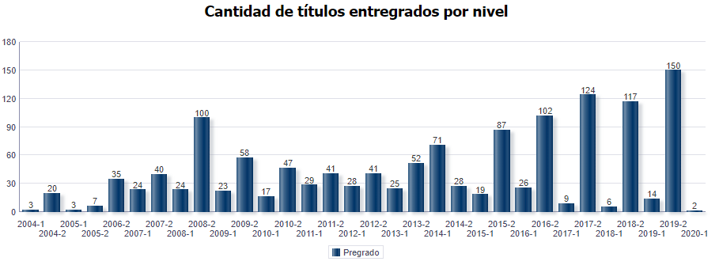
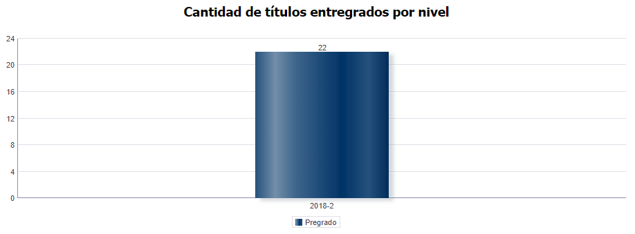

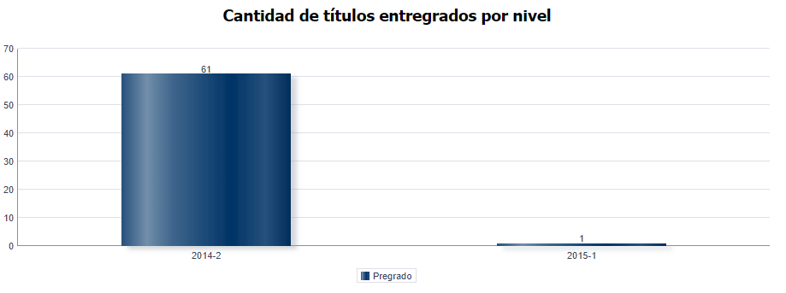
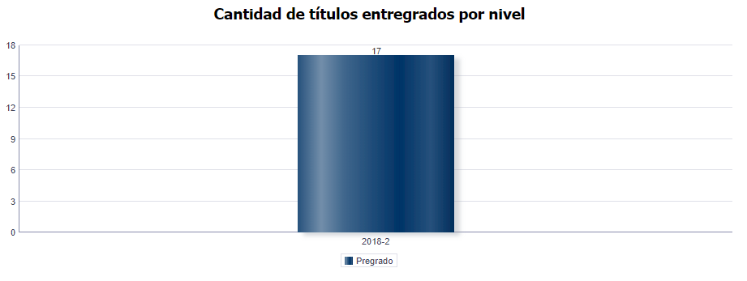

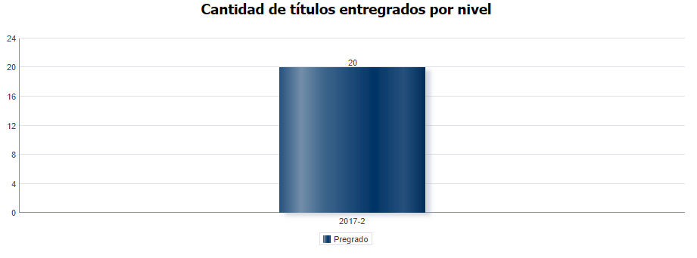
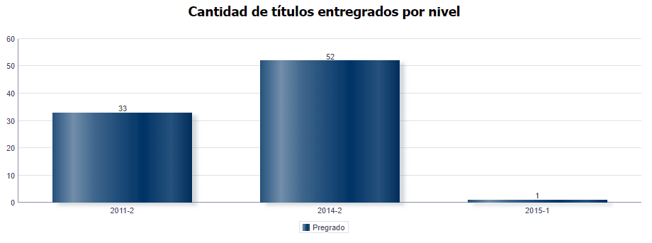

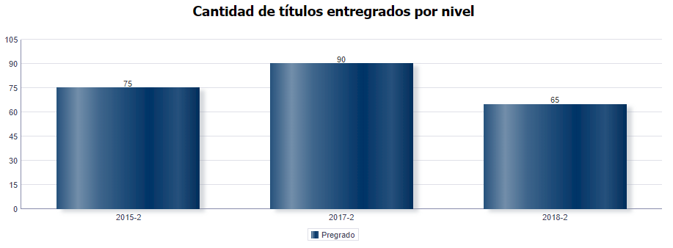
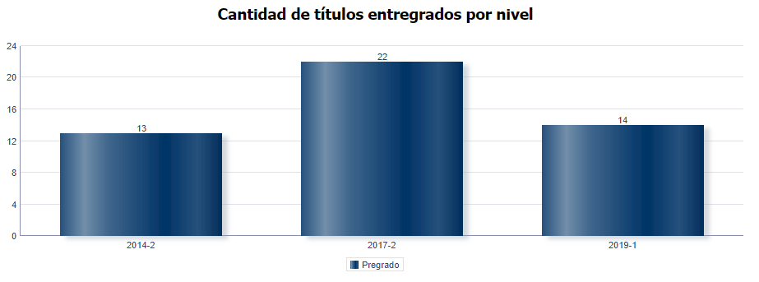

 | Fecha de corte: 30-06-2020
 | Total encuestas 2019: 175
 | Total encuestas 2020: 402
 | Total graduados: 1.858
 | Nivel de seguimiento: 31,1%

 | 1. Información Personal y Familiar

 | • Género

 | Frecuencia | MG | 1 Año | 3 Año | 5 Año | Total
 | Masculino | 16 | 1 | 1 | 1 | 19
 | Femenino | 375 | 6 | 1 | 1 | 383
 | Total | 391 | 7 | 2 | 2 | 402

 | Porcentaje | MG | 1 Año | 3 Año | 5 Año | Total
 | Masculino | 4.09% | 14.29% | 50.00% | 50.00% | 4.73%
 | Femenino | 95.91% | 85.71% | 50.00% | 50.00% | 95.27%

 | • Estado Civil

 | Frecuencia | MG | 1 Año | 3 Año | 5 Año | Total
 | Soltero(a) | 274 | 4 | 2 | 1 | 281
 | Casado(a)/unión libre | 105 | 3 | 0 | 1 | 109
 | Otro | 12 | 0 | 0 | 0 | 12
 | Total | 391 | 7 | 2 | 2 | 402

 | Porcentaje | MG | 1 Año | 3 Año | 5 Año | Total
 | Soltero(a) | 70.08% | 57.14% | 100.00% | 50.00% | 69.90%
 | Casado(a)/unión libre | 26.85% | 42.86% | 0.00% | 50.00% | 27.11%
 | Otro | 3.07% | 0.00% | 0.00% | 0.00% | 2.99%

 | • Número de hijos

 | 0 | 247 | 61.4%
 | 1 | 66 | 16.4%
 | 2 | 63 | 15.7%
 | Más de 2 | 26 | 6.5%
 | Total | 402

 | 2. Competencias

 | • Bilingüismo

 | Inglés | 97.20%

 | Inglés | 1 | 2 | 3 | 4 | 5
 | Habla | 18 | 92 | 200 | 89 | 3
 | Escucha | 17 | 93 | 187 | 97 | 8
 | Lectura | 14 | 61 | 158 | 150 | 16
 | Escritura | 17 | 91 | 179 | 107 | 8
 | Total | 66 | 337 | 724 | 443 | 35

 | Inglés | 1 | 2 | 3 | 4 | 5
 | Habla | 27.27% | 27.30% | 27.62% | 20.09% | 8.57%
 | Escucha | 25.76% | 27.60% | 25.83% | 21.90% | 22.86%
 | Lectura | 21.21% | 18.10% | 21.82% | 33.86% | 45.71%
 | Escritura | 25.76% | 27.00% | 24.72% | 24.15% | 22.86%

 | • Competencias Generales y Laborales

No | Competencias Generales |  |  |  |  |  | Promedio
1 | Comunicar sus ideas y propuestas con claridad |  |  |  |  |  | 4.4
2 | Aprender y mantenerse actualizado |  |  |  |  |  | 4.6
3 | Ser creativo e innovador |  |  |  |  |  | 4.5
4 | Buscar, analizar, administrar y compartir información |  |  |  |  |  | 4.4
5 | Crear, investigar y adoptar tecnología |  |  |  |  |  | 4.3
6 | Capacidad de aprender a relacionarse con los demás |  |  |  |  |  | 4.6
7 | Aceptar las diferencias y trabajar en contexto multiculturales |  |  |  |  |  | 4.7

 |  | Promedio
Comunicar sus ideas y propuestas con claridad |  | 4.4
Aprender y mantenerse actualizado |  | 4.6
Ser creativo e innovador |  | 4.5
Buscar, analizar, administrar y compartir información |  | 4.4
Crear, investigar y adoptar tecnología |  | 4.3
Capacidad de aprender a relacionarse con los demás |  | 4.6
Aceptar las diferencias y trabajar en contexto multiculturales |  | 4.7

 | 3. CONTRIBUCIÓN DEL FORTALECIMIENTO DEL PROYECTO DE VIDA

 | • Valore la forma como el programa favorece el desarrollo del proyecto de vida de 1 a 5, siendo 5 el valor más alto y 1 el más bajo.

 | VALOR | RESPUESTAS
 | 1 | 3
 | 2 | 4
 | 3 | 37
 | 4 | 150
 | 5 | 208
 | Total | 402

 | VALOR | PORCENTAJE
 | 1 | 0.75%
 | 2 | 1.00%
 | 3 | 9.20%
Socio Política
Alto | 12.33%
Mediano | 23.13%
Bajo | 11.45%
Ninguno | 3.30%
No sabe | 0.44%
 | 4 | 37.31%
 | 5 | 51.74%

 | 3. Plan de Vida

 | • ¿Está interesado en realizar un Posgrado en la UTP?

 | Frecuencia | MG | 1 AÑO | 3 AÑO | 5 Año | TOTAL
 | Si | 333 | 6 | 2 | 2 | 343
 | No | 58 | 1 | 0 | 0 | 59
 | Total | 391 | 7 | 2 | 2 | 402

 | Porcentaje | MG | 1 AÑO | 3 AÑO | 5 Año | TOTAL
 | Si | 85.17% | 85.71% | 100.00% | 100.00% | 85.32%
 | No | 14.83% | 14.29% | 0.00% | 0.00% | 14.68%

 | • ¿En qué nivel de estudio de posgrado?

 | Frecuencia | MG | 1 AÑO | 3 AÑO | 5 Año | TOTAL
 | Especialización | 41 | 0 | 0 | 0 | 41
 | Maestría | 288 | 6 | 2 | 1 | 297
 | Doctorado | 11 | 0 | 0 | 1 | 12
 | Total | 340 | 6 | 2 | 2 | 350

 | Porcentaje | MG | 1 AÑO | 3 AÑO | 5 Año | TOTAL
 | Especialización | 12.06% | 0.00% | 0.00% | 0.00% | 11.71%
 | Maestría | 84.71% | 100.00% | 100.00% | 50.00% | 84.86%
 | Doctorado | 3.24% | 0.00% | 0.00% | 50.00% | 3.43%

 | • Tipo de asociaciones nacionales o internacionales a los que pertenece y se encuentra activo

 |  | MG | 1 Año | 3 Año | 5 Año
 | Comunidades Académicas reconocidas | 10 | 0 | 0 | 0
 | Asociaciones Científicas | 2 | 0 | 0 | 0
 | Profesionales/ Tecnológicas/Técnicas/artísticas y culturales | 7 | 0 | 0 | 0
 | Sector Productivo Financiero | 1 | 0 | 0 | 0
 | Otras | 4 | 0 | 0 | 0
 | Ninguna | 368 | 7 | 2 | 2
 | Total | 392 | 7 | 2 | 2

 |  | MG | 1 Año | 3 Año | 5 Año
 | Comunidades Académicas reconocidas | 2.55% | 0.00% | 0.00% | 0.00%
 | Asociaciones Científicas | 0.51% | 0.00% | 0.00% | 0.00%
 | Profesionales/ Tecnológicas/Técnicas/artísticas y culturales | 1.79% | 0.00% | 0.00% | 0.00%
 | Sector Productivo Financiero | 0.26% | 0.00% | 0.00% | 0.00%
 | Otras | 1.02% | 0.00% | 0.00% | 0.00%
 | Ninguna | 93.88% | 100.00% | 100.00% | 100.00%

 | 4. Responsabilidad Social

 | • ¿Ha realizado aportes sociales?

 | Frecuencia | 1 Año | 3 Año | 5 Año
 | Si | 3 | 1 | 2
 | No | 4 | 1 | 0
 | Total | 7 | 2 | 2

 | Porcentaje | 1 Año | 3 Año | 5 Año
 | Si | 42.86% | 50.00% | 100.00%
 | No | 57.14% | 50.00% | 0.00%

 | 5. Situación Laboral

 | • En la actualidad, en qué actividad ocupa la mayor parte de su tiempo

 | Frecuencia | 1 Año | 3 Año | 5 Año | Total
 | Buscando empleo | 2 | 0 | 0 | 2
 | Estudiando | 1 | 0 | 0 | 1
 | Otra actividad | 0 | 0 | 0 | 0
 | Trabajando | 4 | 2 | 2 | 8
 | Total | 7 | 2 | 2 | 11

 | Porcentaje | 1 Año | 3 Año | 5 Año | Total
 | Buscando empleo | 28.57% | 0.00% | 0.00% | 18.18%
 | Estudiando | 14.29% | 0.00% | 0.00% | 9.09%
 | Otra actividad | 0.00% | 0.00% | 0.00% | 0.00%
 | Trabajando | 57.14% | 100.00% | 100.00% | 72.73%

 | EMPRENDIMIENTO DE LOS EGRESADOS

 | • ¿Tiene interés por crear empresa?

 | Frecuencia | MG | 1 Año | 3 Año | 5 Año | Total
 | Si | 325 | 6 | 1 | 1 | 333
 | No | 56 | 1 | 1 | 1 | 59
 | Ya tengo un emprendimiento | 10 | 0 | 0 | 0 | 10
 | Total | 391 | 7 | 2 | 2 | 402

 | Porcentaje | MG | 1 Año | 3 Año | 5 Año | Total
 | Si | 83.12% | 85.71% | 50.00% | 50.00% | 82.84%
 | No | 14.32% | 14.29% | 50.00% | 50.00% | 14.68%
 | Ya tengo un emprendimiento | 2.56% | 0.00% | 0.00% | 0.00% | 2.49%

Alto | 30.94%
Mediano | 57.33%
Bajo | 8.47%
Ninguno | 2.28%
No sabe | 0.98%
 | EGRESADOS E IMPACTO EN EL MEDIO

 | • Califique de 1 a 5 la calidad de la formación que imparte el programa sobre sus estudiantes. (5 equivale a la más alta calidad)

 | Frecuencia | MG | 1 Año | 3 Año | 5 Año | Total
 | 1 | 0 | 0 | 0 | 0 | 0
 | 2 | 1 | 0 | 0 | 0 | 1
 | 3 | 21 | 1 | 0 | 0 | 22
 | 4 | 196 | 4 | 1 | 0 | 201
 | 5 | 173 | 2 | 1 | 2 | 178
 | Total | 391 | 7 | 2 | 2 | 402

 | Porcentaje | MG | 1 Año | 3 Año | 5 Año | Total
 | 1 | 0.00% | 0.00% | 0.00% | 0.00% | 0.00%
 | 2 | 0.26% | 0.00% | 0.00% | 0.00% | 0.25%
 | 3 | 5.37% | 14.29% | 0.00% | 0.00% | 5.47%
 | 4 | 50.13% | 57.14% | 50.00% | 0.00% | 50.00%
 | 5 | 44.25% | 28.57% | 50.00% | 100.00% | 44.28%

 | • ¿Qué imagen le merece la Universidad Tecnologica de Pereira de acuerdo con la calidad del servicio educativo que ofrece?

 | Imagen de la Universidad | MG | % MG
 | Excelente | 291 | 74.42%
 | Buena | 97 | 24.81%
 | Regular | 3 | 0.77%
 | Mala | 0 | 0.00%
 | Total | 391

Empleadores
Licenciatura en Educación Básica Primaria
Informe de egresados, empleadores,
observatorio laboral para la educación y temas en educación continuada

 | Empleadores Fecha de corte: 30-06-2020

No | Nombre de la empresa | Nombre del empleador | Ciudad | Dirección Institución/Empresa | Departamento o estado | Teléfono Institución/Empresa | Correo electrónico | ¿ A qué sector económico pertenece la empresa? | Tipo de empresa
1 | Liceo Taller San Miguel | Liceo Taller San Miguel | Pereira | Calle 11 #22-35 Alamos | Risaralda | 3151818 | ttisnes@hotmail.com | Educación | Privada
2 | INSTITUCIÓN EDUCATIVA IE COMBIA | JAVIER MAURICIO GALEANO ZAPATA | PEREIRA | CORREGIMIENTO COMBIA | RISARALDA | 3005743602 | jm_maryjane@hotmail.com | Educación | Pública
3 | Institución Educativa Hugo ángel Jaramillo | Unión temporal ALMA MATER -UTP | Pereira | Unión temporal en la UTP Colegio en el Barrio Málaga, Parque Industrial | Risaralda | 3128850 317 668 89 900 | iehaj@educandoenred.edu.co | Educación | Pública
4 | Institución Educativa Ciudad Boquía | Luz Elcira Espinosa Bedoya | Pereira | Carrera 6A # 63-50 Sector E Ciudadela del Café Parque Industrial | Risaralda | 3297333 | ciudadboquia@hotmail.com | Educación | Pública
5 | Institución Educativa Nacional Jesús Maria Ocampo | Alvaro Lozano Ospina | Armenia | Cr 19A 39-01 Barrio Miraflores | Quindio | 7486911 | colegionacional2012@hotmail.com | Educación | Pública
6 | INSTITUCIÓN EDUCATIVA EMPRESARIAL | HUMBERTO QUIROGA QUIROGA | Dosquebradas | LA BADEA | Risaralda | 3300434 | i.e.empresarial@dosquebradas.gov.co | Educación | Pública
7 | INSTITUCION EDUCATIVA CRISTO REY | SECRETARÍA DE EDUCACIÓN | DOSQUEBRADAS | CALLE 67 No. 18-01 | RISARALDA | 3422889 | i.e.cristorey@dosquebradas.gov.co | Educación | Pública

No | Conoce Usted proyectos de impacto social que hayan sido generados por programas académicos de esta institución? | Califique de 1 a 5 la calidad del desempeño laboral de los egresados de la Universidad Tecnológica de Pereira. (5 equivale a la calificación más alta)
1 | No sabe | 4
2 | No sabe | 4
3 | SI | 4
4 | No sabe | 5
5 | No sabe | 5
6 | SI | 4
7 | NO | 5

No | ¿De acuerdo a su experiencia, el perfil profesional y ocupacional de los egresados, corresponde al perfil profesional ofrecido por su programa de formación? | ¿Por qué?
1 | Alto grado | por el desempeno de los egresados que conozco y por los que laboran en esta empresa
2 | Alto grado | Por ser una institución de educación pública considero que si corresponde al perfil ofrecido
3 | Mediano grado | Ver numeral 2.
4 | Alto grado | Porque los docentes que tenemos tienen buen desempeño en su área de formación
5 | Alto grado | El egresado que labora en la insitucion es muy competente
6 | Mediano grado | Muchos de los profesionales no se ocupan directamente en las áreas de formación, y cumplen otras actividades que les ofrece el mercado laboral.
7 | Alto grado | SE TRATA DE UNA INSTITUCIÓN EDUCATIVA DEL SECTOR PÚBLICO QUE CUMPLE CON LA DEMANDA DE LA POBLACIÓN

No | ¿En qué grado los programas académicos, han impactado positivamente el desarrollo de la región? | Califique la calidad de la formación que imparten los programas académicos sobre sus estudiantes y su desempeño a nivel laboral | Si tiene sugerencias para mejorar la calidad de la formación académica, por favor menciónelas
1 | Mediano grado | Alto grado | como recomendación:cuidar de la calidad de los docentes para garantizar que la excelencia no se pierda
2 | No sabe | Alto grado | NA
3 | Mediano grado | Mediano grado | Replantear todo el proceso de formación docente, y alinearlo con el centro de su actividad, la práctica docente.
4 | No sabe | No sabe | Mayor énfasis en didáctica
5 | No sabe | No sabe | no al respecto
6 | Alto grado | Alto grado | Implementar nuevas asignaturas o contenidos acordes a la expectativa regional y adelantos científicos.
7 | Alto grado | Alto grado | FORTALECER PROCESOS DE FORMACIÓN DE LAS INSTITUCIONES EDUCATIVAS A TRAVÉS DE CONVENIOS PARA ACTIVIDADES EXTRACURRICULARES

 | Teniendo en cuenta la escala de valoración que se describe a continuación, señale cual es el nivel de desarrollo de las competencias generales para los profesionales que está evaluando. (5 equivale al más alto desarrollo).
No | 1. Planificar y utilizar el tiempo de manera efectiva de tal forma que se logran los objetivos planteados. | 2. Utilizar herramientas informáticas especializadas (paquetes estadísticos, software de diseño, etc.) | 3. Formular y ejecutar proyectos | 4. Trabajar en equipo para alcanzar metas comunes | 5. Trabajar de manera independiente sin supervisión permanente | 6. Aplicar valores y ética profesional en el desempeño laboral | 7. Adaptarse a los cambios (trabajar en contextos nuevos y diversos) | 8. Trabajar bajo presión
1 | 4 | 5 | 4 | 4 | 4 | 5 | 4 | 4
2 | 4 | 3 | 4 | 5 | 4 | 5 | 4 | 4
3 | 4 | 3 | 3 | 3 | 3 | 4 | 3 | 3
4 | 5 | 3 | 3 | 5 | 4 | 5 | 4 | 4
5 | 5 | 5 | 5 | 5 | 5 | 5 | 5 | 5
6 | 4 | 3 | 3 | 4 | 3 | 4 | 3 | 3
7 | 5 | 4 | 4 | 5 | 5 | 5 | 5 | 5

 |  |  | Califique la percepción sobre la calidad humana, ética y profesional, que sobre los egresados de su programa académico tiene el medio:
No | Qué competencias adicionales considera que requiere un egresado de la UTP. |  | Calidad Humana | Calidad ética | Calidad profesional
1 | Adicionales no,fortalecer la de adaptarse a los cambios y el trabajo con independencia ( no depender de la supervision ) |  | Excelente | Excelente | Excelente
2 | Considero que la inteligencia emocional es un tema que debe ser trabajado como una materia fundamental en el desarrollo de un profesional |  | Excelente | Excelente | Excelente
3 | Formación y fundamentación filosófica y epistemológica. desarrollar competencias que le posibiliten la reflexión sobre su profesión y práctica profesional. Mejorar sustancialmente la cualificación en investigación para la producción de conocimiento en su profesión. Capaz de trabajar eficiente y eficazmente en equipo. Alta Formación ética y sensibilidad social. |  | Bueno | Bueno | Regular
4 | Interacción con el entorno |  | Excelente | Excelente | Excelente
5 | liderazgo y compromiso |  | Excelente | Excelente | Excelente
6 | Competencia investigadora de tal forma que con base en resultados, propongan alternativas de solución a ñas problemáticas cotidianas. |  | Excelente | Excelente | Excelente
7 | LIDERAZGO TRANSFORMADOR |  | Bueno | Excelente | Excelente

 | Mayores informes:
 | Gestión de egresados
 | egresados@utp.edu.co
 | Teléfono: 3137533

OLE
Licenciatura en Educación Básica Primaria
Informe de egresados, empleadores,
observatorio laboral para la educación y temas en educación continuada

Información Observatorio Laboral para la Educación

AÑO DE EGRESO | NIVEL DE ESTUDIO
 | NIVEL ACADEMICO | NIVEL DE FORMACION | PRMEDIO INGRESO 2016 | TASA DE COTIZANTES
2016 | PREGRADO | Licenciatura en Pedagogía Infantil | $ 872,398 | 57.7%

2015 |  |  | $ 884,884 | 80.9%

2014 |  |  | $ 1,190,942 | 81.2%

2013 |  |  | $ 1,170,587 | 75.3%

Egresados que cotizan como empleadores o independientes.
Fuente: Observatorio Laboral para la Educación.
Fecha de información: 2016

